상품제안서
라미 스튜디오 만년필065 | 상품코드: F15285

 |  |  |  |  |  |  | 02-412-0044 | www.easy1.co.kr
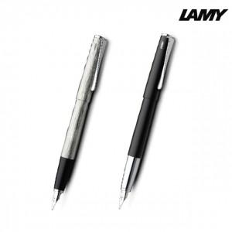

【상세/제작정보】

【인쇄/포장옵션】 | 실크, 레이저 / 포장지포장

【공급단가】 | 수량 | 50~ | 100~ | 500~ | 1,000~ | 2,000~
*VAT별도 | 단가 | 80,050원 | 77,090원 | 74,120원 | 71,160원 | 69,380원

【상품 URL】 | http://www.easy1.co.kr/src/goods_detail.php?gdno=15285

